오류 수정하기
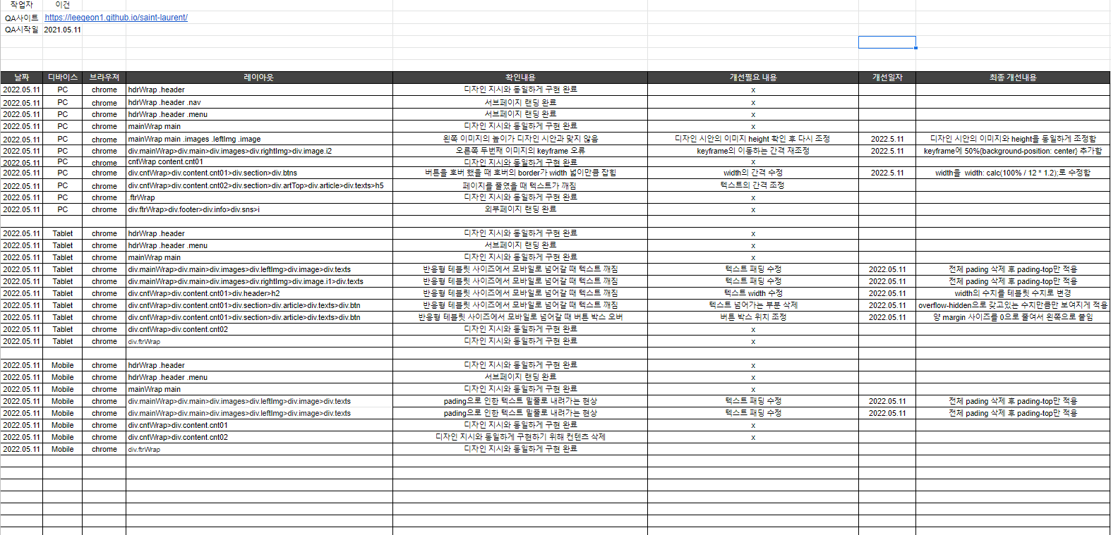
**본인이 진행한 QA시트를 복사 붙여넣기 해주세요

프로젝트 내부 공유하기
리뉴얼 사이트 명 | 입생로랑
url | https://www.ysl.com/ko-kr | https://leegeon1.github.io/saint-laurent/
as-is |  | to-be
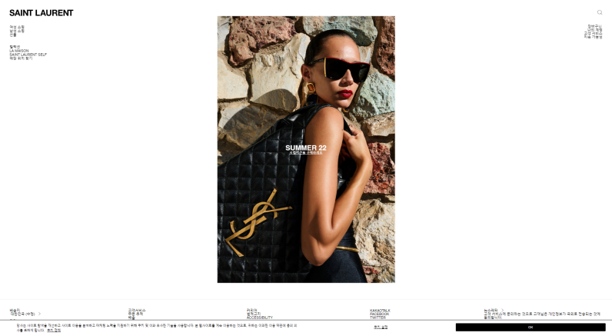 |  | 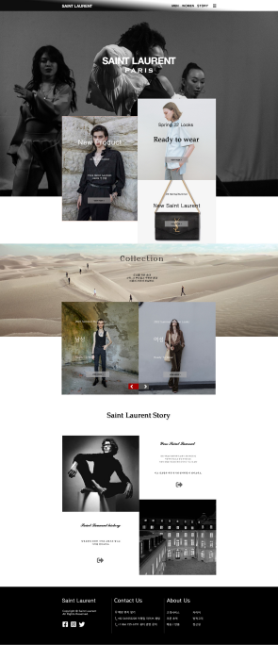

기존 문제점 |  | 변화내용
1. 사이트가 너무 단조롭다 |  | 1. 사이트의 컨텐츠를 추가하여 가독성을 올림
2.내용 전달이 잘 되지 않음 |  | 2. 정보량을 늘려서 내용전달을 좀 더 직관적으로 바꿈
3. 푸터부분이 너무 길어서 직관성이 떨어짐 |  | 3. 푸터를 그리드라인 안으로 만들어서 직관성을 올림
4. 레이아웃 구성이 너무 적음 |  | 4. 레이아웃 구성을 늘리고 비대칭 레이아웃을 추가함

데이터베이스 관리하기
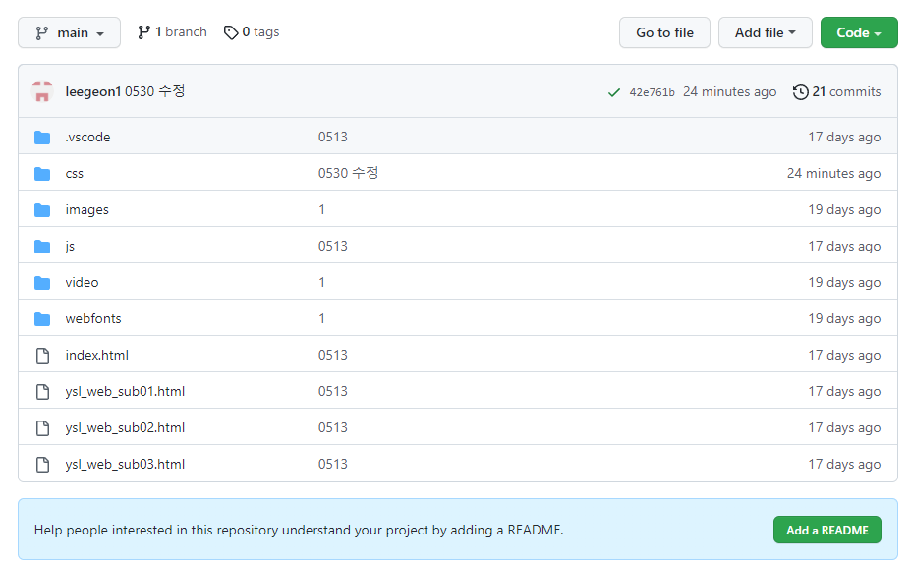
git폴더 혹은 로컬 폴더를 캡처해서 올려주세요

